关系图
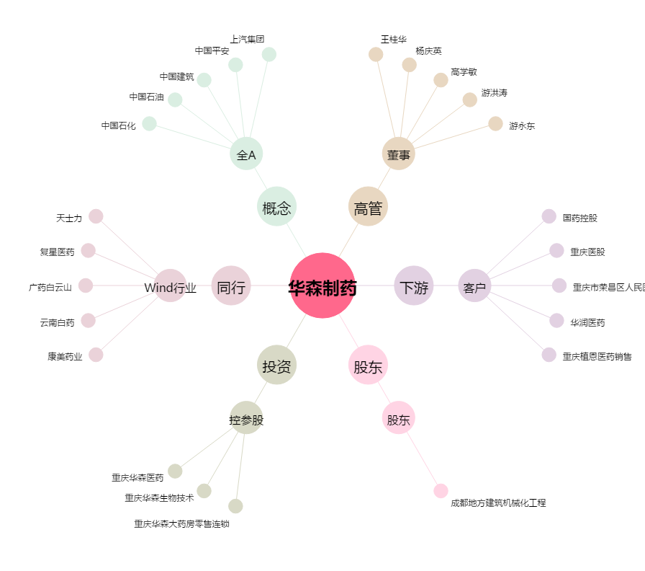
华森制药[002907.SZ] - 关系概览图

